画面遷移図
▼概要
 | ・テトリスゲームの画面遷移図と簡易的な処理フローを定義する。

画面レイアウト

タイトル画面
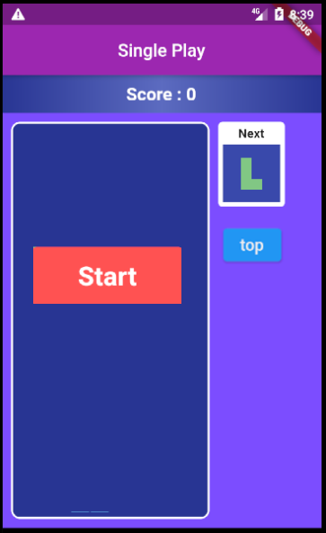
トップメニュー
シングルプレイ
ログイン
会員登録
シングルプレイボタン押下で遷移

終了またはゲームオーバーで自動遷移

ログインボタン押下で遷移
要検討
現段階では開発中のため、図形を用いて画面遷移図を作成しているが、開発が完了次第すべて「画面キャプチャ」に差し替えたい。

タップで遷移
try

トップメニュー
シングルプレイ
マイページ
シングルプレイボタン押下で遷移
会員登録ボタン押下で遷移

topボタン押下で遷移

tryボタン押下で遷移

メニューに戻るボタン押下で遷移

マイページボタン押下で遷移

ダイアログ表示 本当に、ログアウトしますか？
いいえ
はい
スコアボタン押下で遷移
ログアウトボタン押下で遷移
スコア画面
ハイスコア
1000000pt
戻る
戻るボタン押下で遷移
マイページ
ログアウト

はいボタン押下で
遷移

はいボタン押下で遷移
スコア

会員登録確認画面
ダイアログ表示 会員登録情報が登録されます。 よろしいですか？
いいえ
はい
いいえボタン押下で遷移
ログイン入力画面
ID
PW
TEST0123
************
メニューに戻る

はいボタン押下で遷移
ユーザ情報編集
いいえボタン押下で遷移
ニックネーム テスト太郎
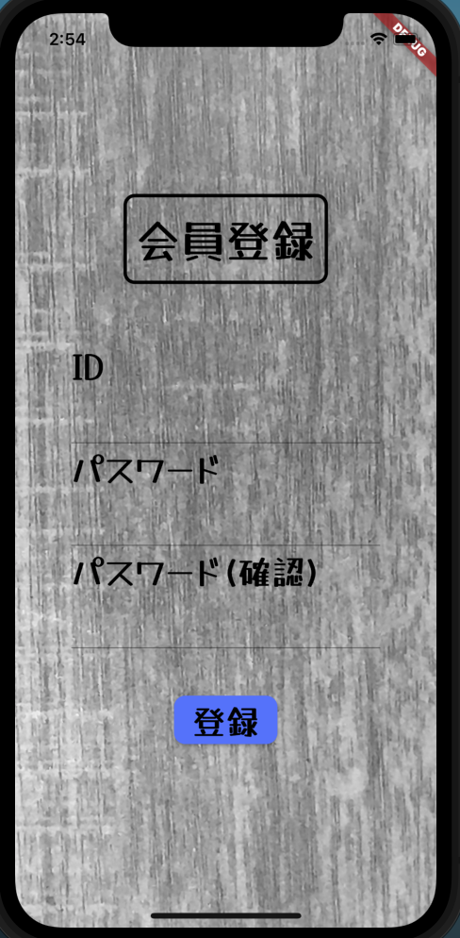

ID TEST0123
戻るボタン押下で遷移
戻るボタン押下で遷移
PW ＊＊＊＊＊＊＊＊
戻る
設計時検討 ログインIDを忘れた場合の考慮、その場合メルアドなども情報を登録する必要があるか
ユーザ情報編集画面
変更
ID
PW
TEST0123
************
再設定PW
************
再設定ID
TEST0123
戻る

タップ後認証成功で自動遷移
または、戻るボタン押下で遷移
ユーザ情報変更確認画面
ダイアログ表示 ユーザ情報情報が変更されます。 よろしいですか？
いいえ
はい

戻る
ユーザ情報編集ボタン押下
で遷移

登録ボタン押下で遷移

いいえボタン押下で遷移

画面遷移図 (修正版)
▼概要
 | ・テトリスゲームの画面遷移図と簡易的な処理フローを定義する。

画面レイアウト

タイトル画面
トップメニュー
遊ぶ
ログイン
会員登録
シングルプレイボタン押下で遷移

 |  | 画面キャプチャは使用しない。図形で表現すること。
終了またはゲームオーバーで自動遷移
topボタン押下で遷移
 |  | 遷移順番の番号ふりを入れる。
要検討
現段階では開発中のため、図形を用いて画面遷移図を作成しているが、開発が完了次第すべて「画面キャプチャ」に差し替えたい。
「TOP」は「戻る」に名称を変更し、
ボタン押下でログイン前後で遷移先を変えるように実装する
ログインボタン押下で遷移
タップで遷移
try
トップメニュー（ログイン後）
遊ぶ
ログアウト
 |  | ログインは、ファイアーベースのオーソリゼーションで
 |  | 別サービスのアカウントを連携するようにすれば
 |  | 会員登録系の画面（登録画面、編集画面の両方）が
シングルプレイボタン押下で遷移
 |  | 不要になる。
会員登録ボタン押下で遷移
遊び方
topボタン押下で遷移
 |  | UIのガイドが無いと操作方法が分からないので
 |  | ガイド画面を設けるようにする？
遊び方
戻る
成績
終了またはゲームオーバーで自動遷移
tryボタン押下で遷移
 |  | マイページは廃止
メニューに戻るボタン押下で遷移

遊び方ボタン押下で遷移
マイページボタン押下で遷移

ユーザ情報編集

ダイアログ表示 本当に、ログアウトしますか？
いいえ
はい
スコアボタン押下で遷移
ログアウトボタン押下で遷移
成績画面
ハイスコア
1000000pt
戻る
戻るボタン押下で遷移
マイページ
ログアウト

はいボタン押下で
遷移

認証ボタン押下で遷移
はいボタン押下で遷移
スコア

会員登録確認画面
ダイアログ表示 会員登録情報が登録されます。 よろしいですか？
いいえ
はい
いいえボタン押下で遷移
ログイン入力画面
ID
PW
TEST0123
************
TOP

はいボタン押下で遷移
ユーザ情報編集
いいえボタン押下で遷移
ニックネーム テスト太郎

ID TEST0123
戻るボタン押下で遷移
マイページボタン押下で遷移
PW ＊＊＊＊＊＊＊＊
認証
TOP
設計時検討 ログインIDを忘れた場合の考慮、その場合メルアドなども情報を登録する必要があるか
ユーザ情報編集画面
変更
ニックネーム
PW
テスト太郎
************
確認PW
************
マイページ

戻るボタン押下で遷移
ユーザ情報変更確認画面
ダイアログ表示 ユーザ情報情報が変更されます。 よろしいですか？
いいえ
はい

戻る
ユーザ情報編集ボタン押下
で遷移
変更ボタン押下で遷移

登録ボタン押下で遷移

いいえボタン押下で遷移

